Sheet1
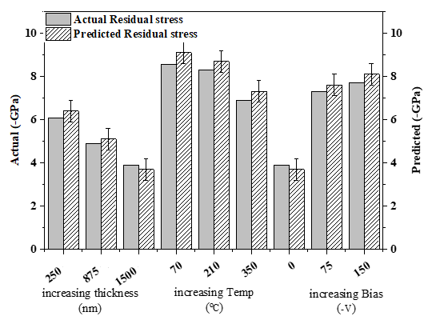
Parameters (thickn-temp-bias) | actual (-GPa) | predicted (-GPa)
250-70-0 | 6.1 | 6.4
875-70-0 | 4.9 | 5.1
1500-70-0 | 3.9 | 3.7
875-70-75 | 8.55 | 9.1
875-210-75 | 8.3 | 8.7
875-350-75 | 6.9 | 7.3
1500-70-0 | 3.9 | 3.7
1500-70-75 | 7.3 | 7.6
1500-70-150 | 7.7 | 8.1

